エビデンス
02_009_001

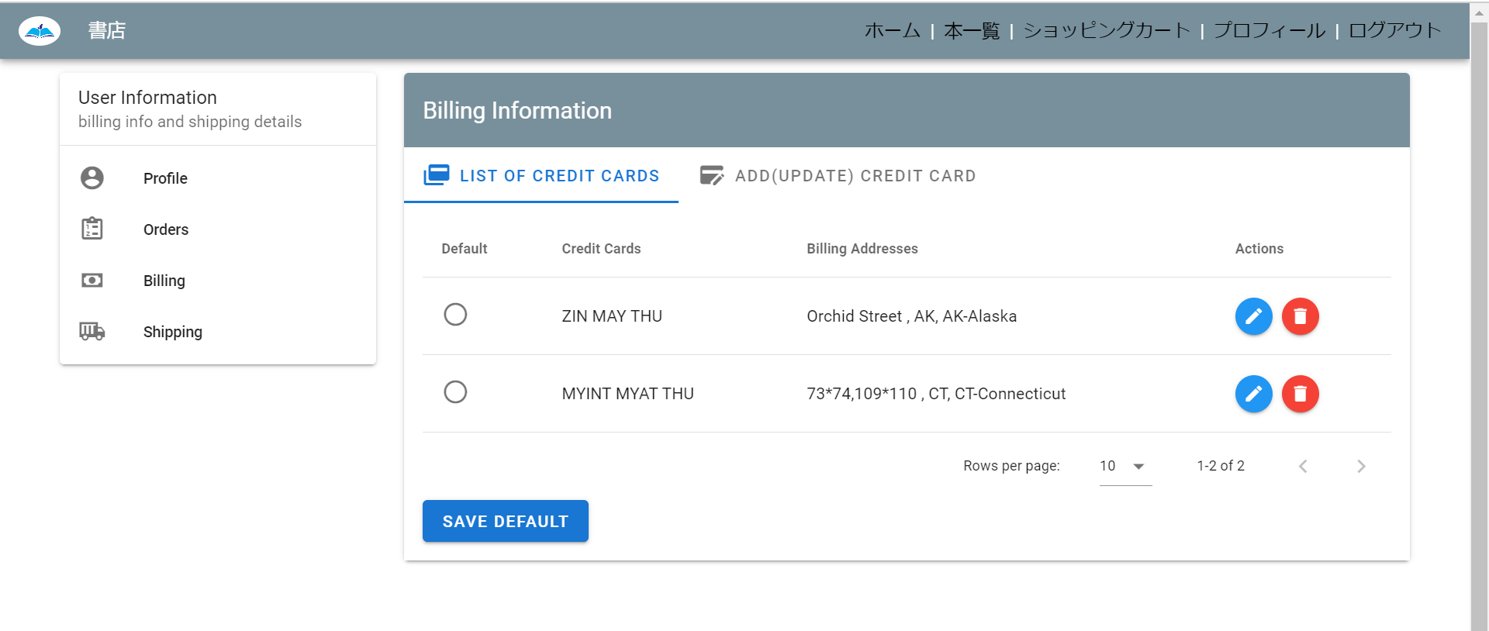

02_009_002

リクエスト | リスポンス

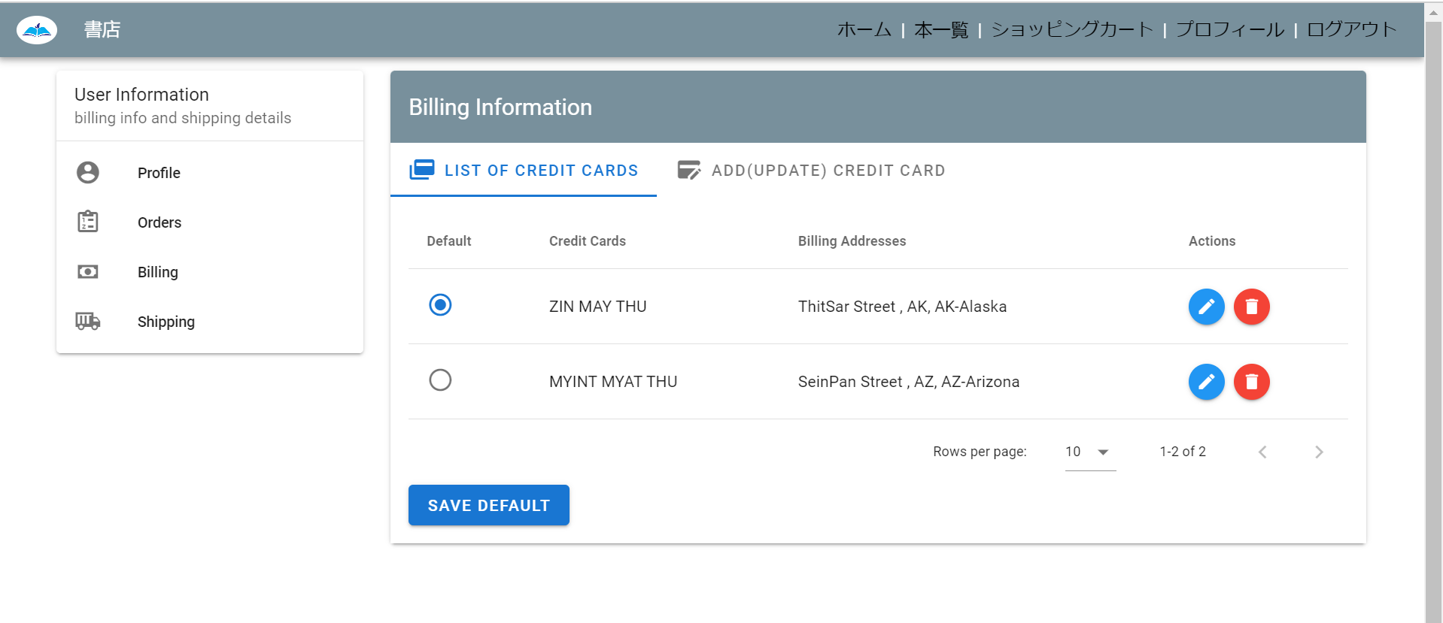
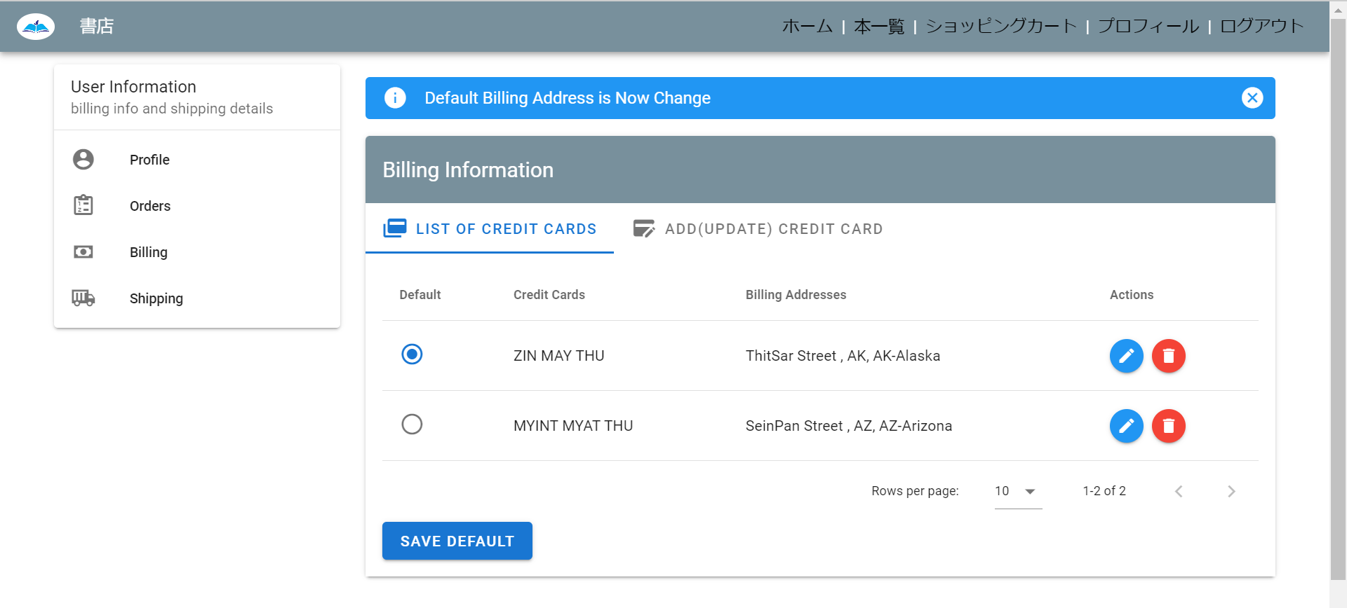

デフォルトの請求先住所を変更できます

